Sheet1
岳阳市退役军人事务局2026年“八一”建军节慰问物资1采购项目
序号 | 系列 | 部队意向品牌 | 品名 | 规格 | 数量 | 产品参数及介绍 | 限价情况 | 参考图片
1 | 特色瓷器 | 定制产品 | 瓷杯 | 茶壶*1 公道杯*1 茶漏组*1 茶杯*6 礼盒*1 | 100套 | 冰花釉茶具礼盒套装 | 限价12万元；根据相关要求，每种产品不超过400元 | 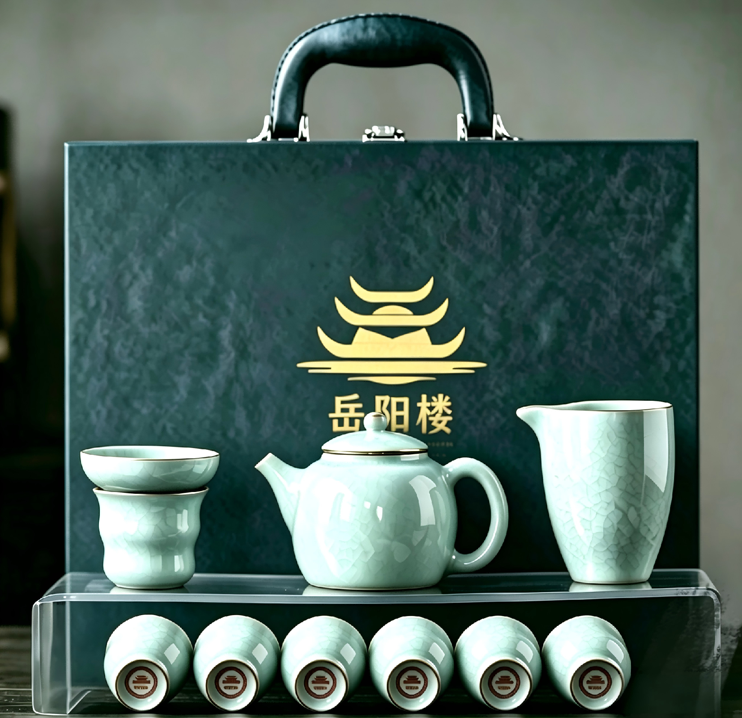
2 | 特色工艺品 |  | 摆件 | 直径30cm | 20套 | 双面印刷，树脂底座， 礼盒包装 |  | 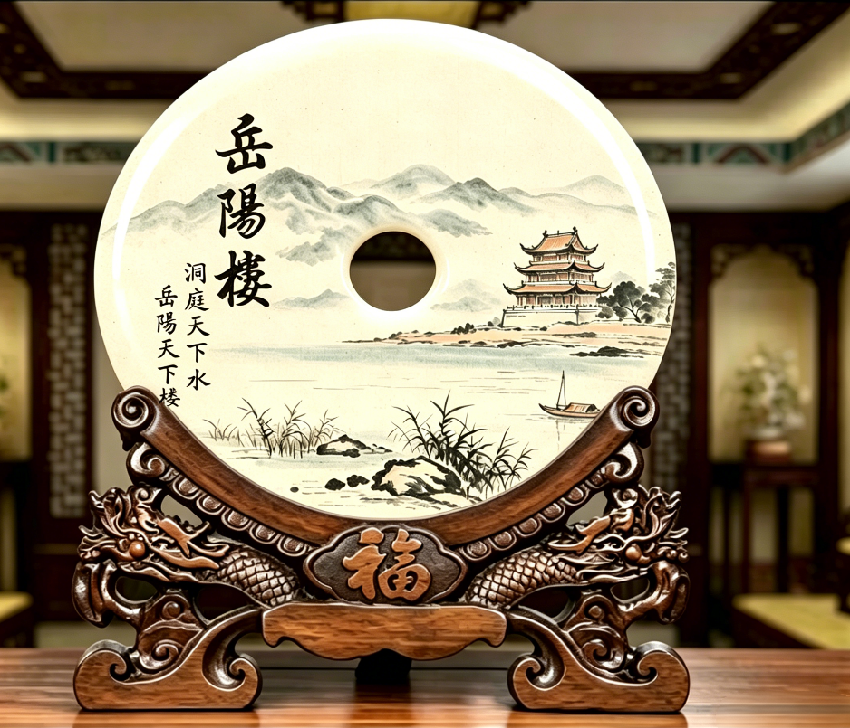
3 | 特色文创产品 |  | 扇子 | 10寸 | 900把 | 材质：精工油竹，绢布印刷 |  | 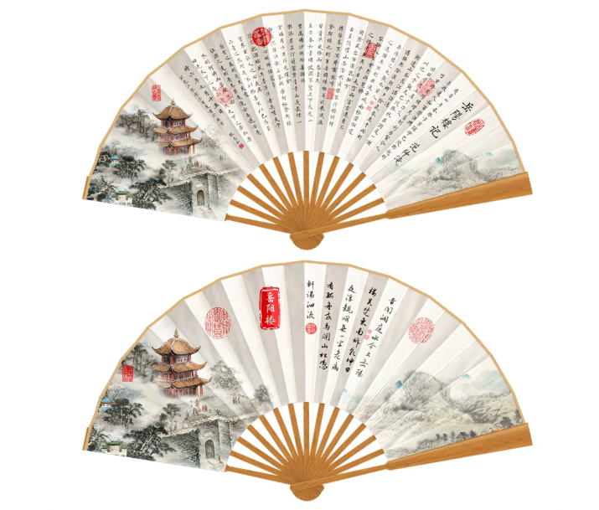
4 |  |  | 文创书签 | 40*40 纪念币DIY冰箱贴*1 118*32 岳阳楼记单面流苏书签*1 | 300套 | 材质：不锈钢
5 |  |  | 文创笔记本 | 148mm*210mm | 300本 | 肤感软皮面笔记本 纸张：80克道林纸，100张=200页 式样：吸磁扣 |  | 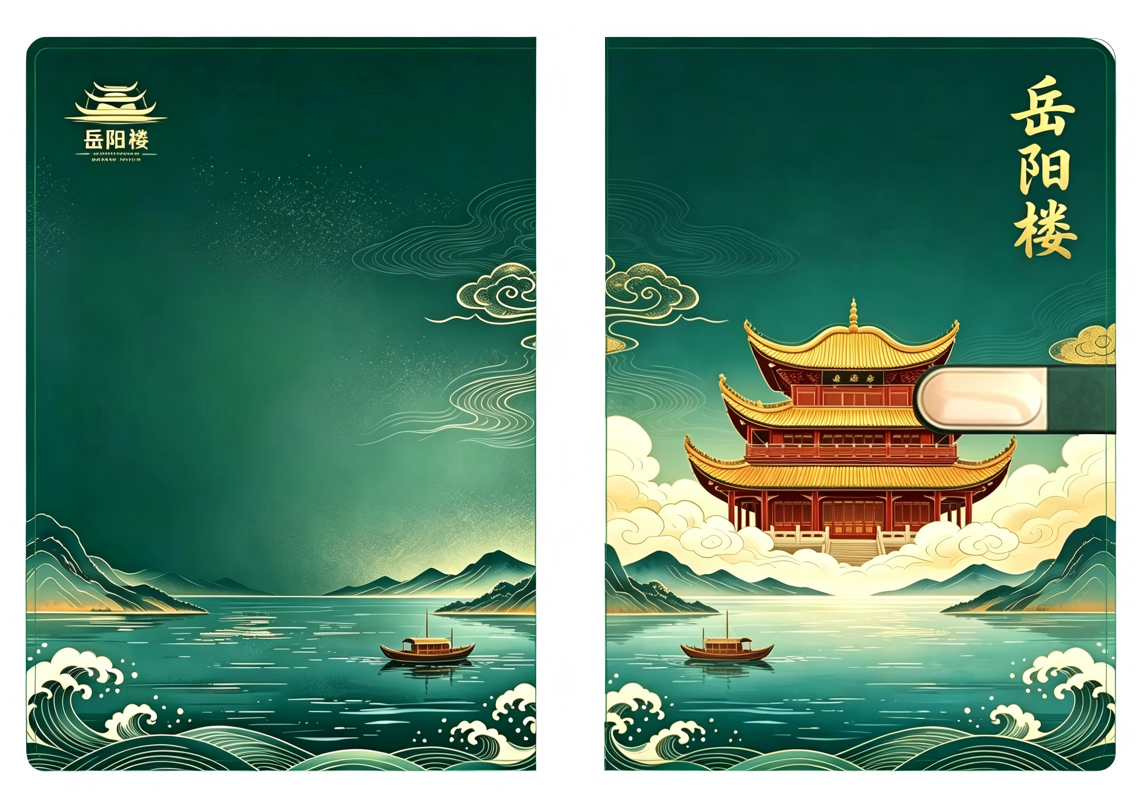
6 |  |  | 亚克力冰箱贴 | 90 * 105mm | 300个 | 材质：亚克力 |  | 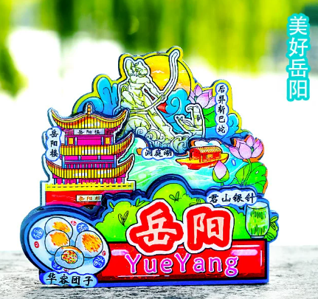
7 | 活动物品 |  | 拼图 | 203*176*212mm | 80套 | 材质：木质 立体拼图，零件143片 |  | 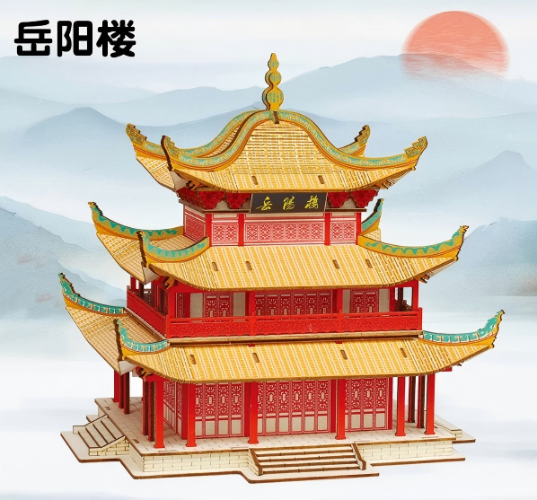
8 | 茶叶 |  | 茶叶 | 10g*40颗共400g | 80套 | 湖南黑茶活字茶 |  | 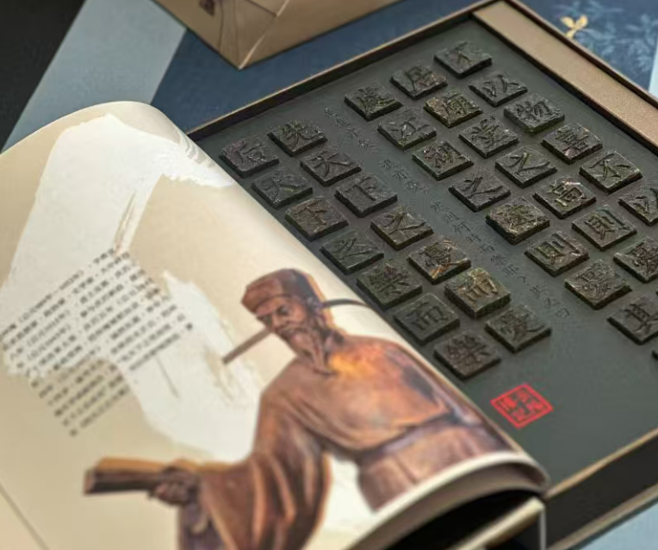
9 | 食品小吃 | 永泰，十三村 | 特色小吃 | 20斤豆干 100包毛毛鱼 35条酱板鱼 | 1箱 | 豆干，毛毛鱼，酱板鱼 |  | 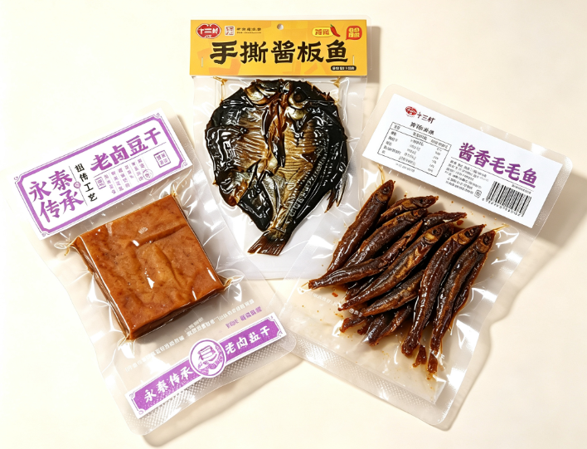
10 | 个人护理小家电 | 博朗，追觅 | 剃须刀 | 博朗新5系PRO+套装 追觅S7pro电动剃须刀（豪华定制版） | 60个 | 套装包含：剃须刀，收纳包，充电线，清洁刷，礼盒包装 | 限价4万元 | 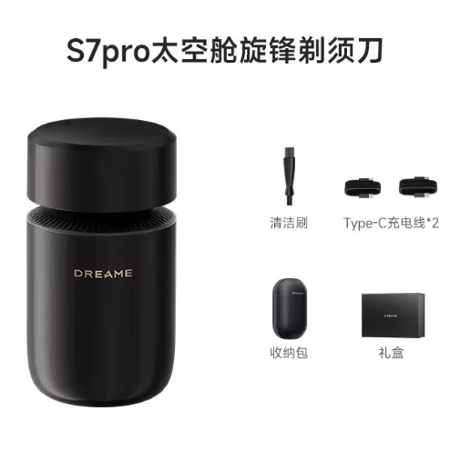 | 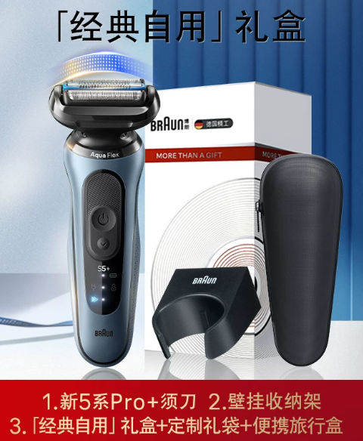
11 | 谷类食物 | 兴鹤，龙稻京享 | 五常大米 | 兴鹤稻花香2号5kg五常大米 龙稻京享稻花香2号5kg五常大米 | 15袋 | 五常大米(稻花香2号)5kg/包 |  | 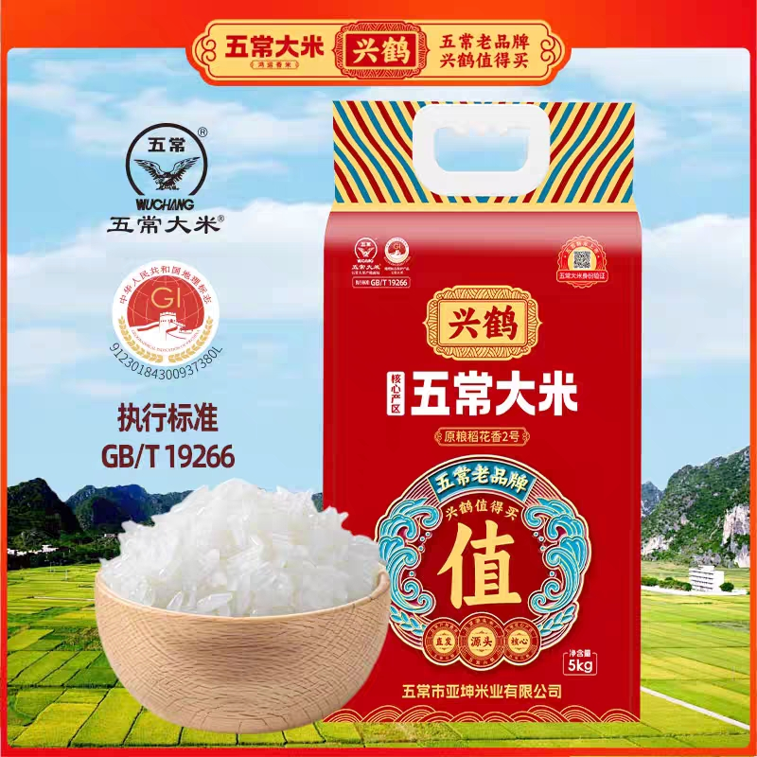 | 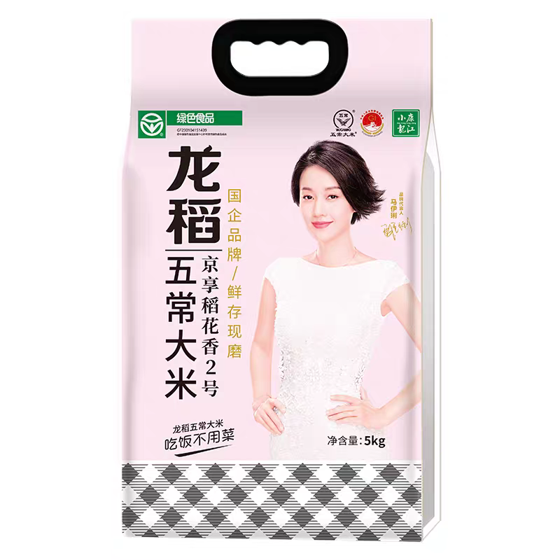
12 | 谷类食物 | 好恰坊，湘乐送 | 大米 | 好恰坊5kg清醇香米 湘乐送5kg云上梯田米 | 15袋 | 品牌大米5kg/包 |  | 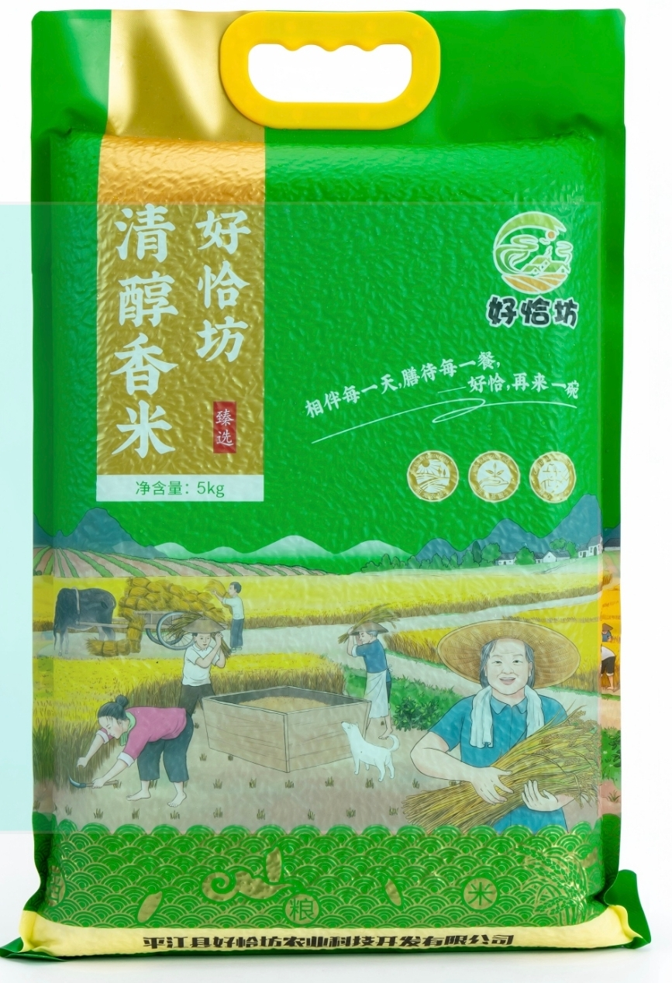 | 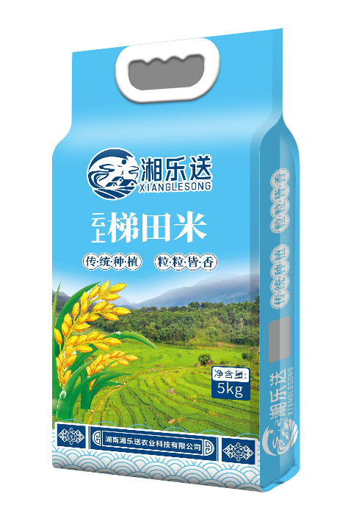
13 | 食用植物油系列 | 好恰坊，湘乐送 | 浓香菜籽油 | 好恰坊5L土榨浓香菜籽油 湘乐送5L土榨浓香菜籽油 | 15瓶 | 品牌菜籽油5L/瓶 |  | 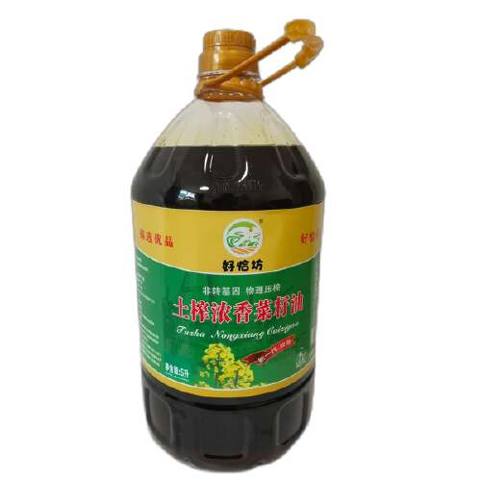 | 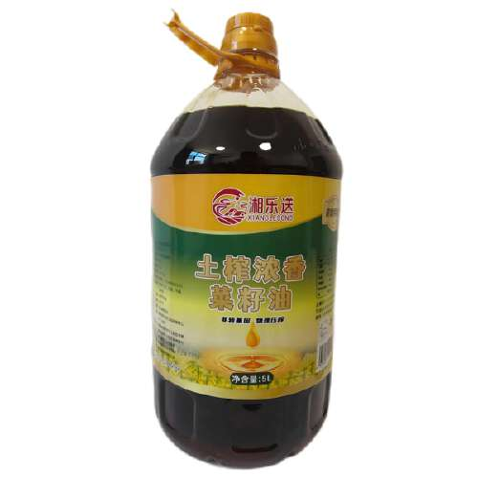
14 | 食用植物油系列 | 好恰坊，湘乐送 | 菜籽油 | 好恰坊5L土榨菜籽油 湘乐送5L压榨原香菜籽油 | 15瓶 | 品牌菜籽油5L/瓶 |  | 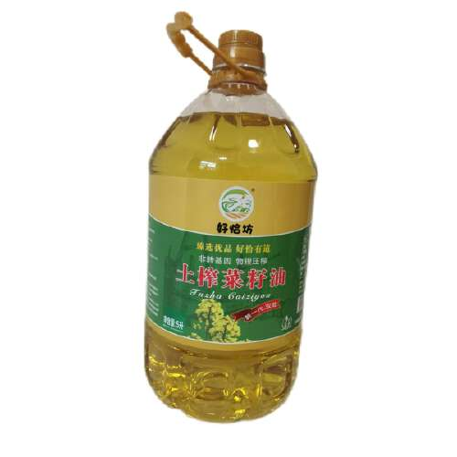 | 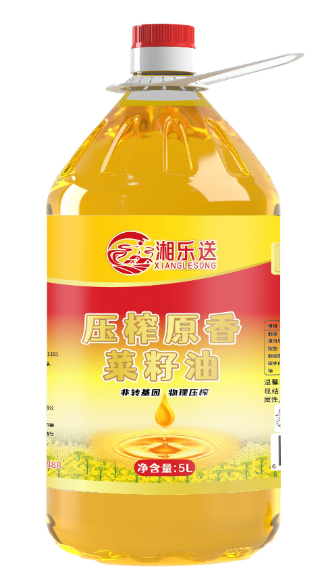
15 | 家用厨房电器 | 苏泊尔，小熊 | 空气炸锅 | 苏泊尔空气炸锅KD63Y92 小熊QZG-E20V7空气炸锅 | 15台 | 品牌空气炸锅一台，6L大容量触控可视智能空气炸锅，功率：2100W |  | 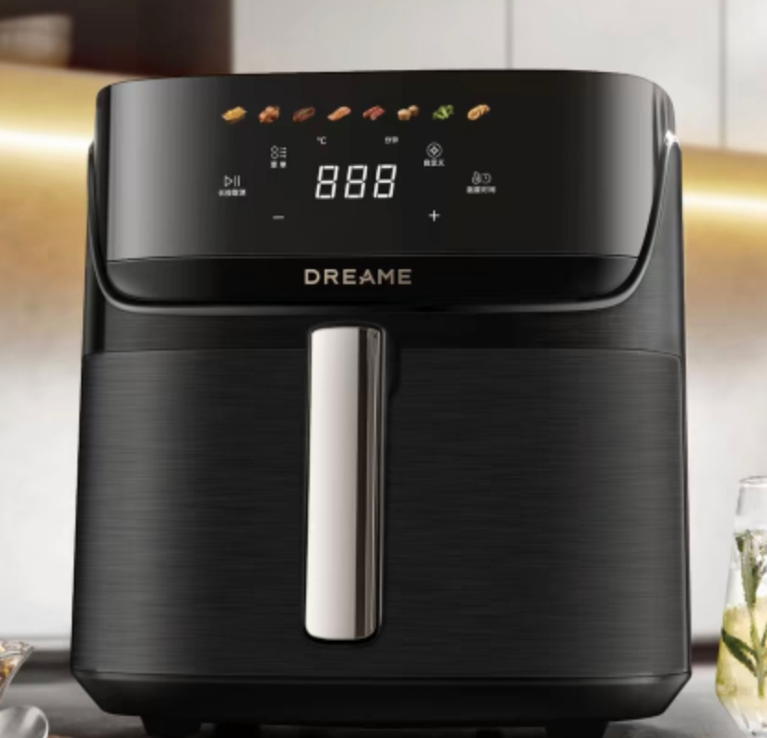 | 